T
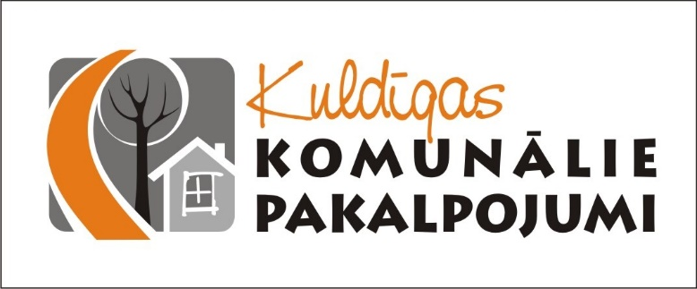

BŪVNIECĪBAS KOPTĀME

Pasūtītājs:
SIA "Kuldīgas komunālie pakalpojumi" Īpašumu apsaimniekošanas daļa

Objekta nosaukums:
Siltuma Mehānikas (SM), apkures sistēmas iekšējo tīklu (AVK) izbūve
Kuldīgas pamatskolas vecajā korpusā
Ventspils ielā 16, Kuldīgā

Kuldīga
2017

